油画
全国美术馆2014—2019年入藏作品登记表（油画）
编号 | 作品名称 | 作者 | 年代 | 材质 | 尺寸(宽×长） | 收藏地点 | 入藏时间 | 捐赠者 | 图片
XY0001 | 塔尼克新娘 | 靳尚谊 | 1984 | 布面油画 | 60cm×50cm | 中国美术馆 | 2009 | 艺术家本人 | 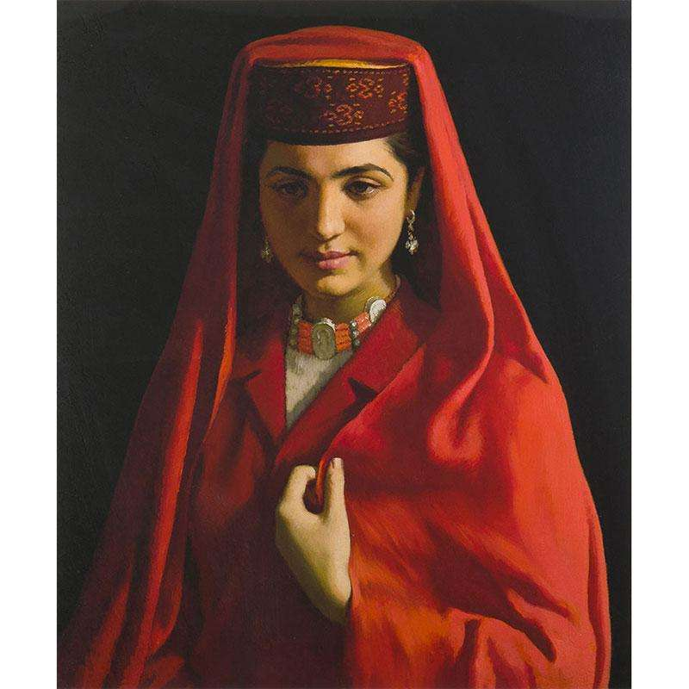 | 示例

雕塑
全国美术馆2014—2019年入藏作品登记表（雕塑）
编号 | 作品名称 | 作者 | 年代 | 材质 | 尺寸(宽×长） | 收藏地点 | 入藏时间 | 捐赠者 | 图片
XD0001 | 艰苦岁月 | 潘鹤 | 1957年 | 铸铜 | 46cm×45cm×37cm | 中国美术馆 | 1969 |  | 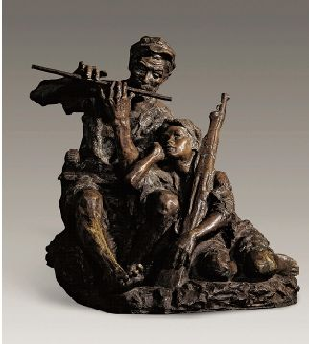 | 示例

